Dashboard
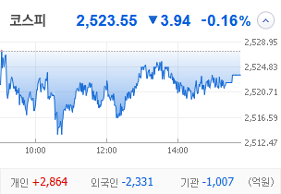
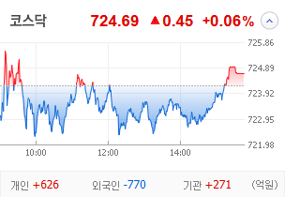
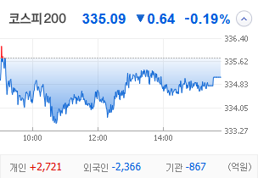
KOSPI | KOSDAQ | KOSPI 200 | 상승종목 |  |  |  |  |  |  |  | 종목별 투자정보
 |  |  | 번호 | 구분 | 종목번호 | 종목명 | 현재가 | 전일비 | 등락률 | URL | 종목명 | LS에코에너지
 |  |  | 1 | KOSPI | 229640 | LS에코에너지 | 50,800 | ▲ 11,700 | 30% | ▶ | 현재가 |  |  |  | 50,800
 |  |  | 2 |  | 000680 | LS네트웍스 | 3,935 | ▲ 905 | 30% | ▶ | 전일비 |  |  |  | ▲ 11,700
 |  |  | 3 |  | 130660 | 한전산업 | 11,830 | △ 1,670 | 16% | ▶ | 등락률 |  |  |  | 30%
 |  |  | 4 |  | 003060 | 에이프로젠바이오로직스 | 740 | △ 102 | 16% | ▶ | 거래량 |  |  |  | 7,286,310
다우산업 | 나스닥 | S&P 500 | 5 |  | 010120 | LS ELECTRIC | 222,500 | △ 29,100 | 15% | ▶ | 시가총액(억) |  |  |  | 15,557
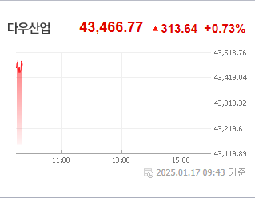
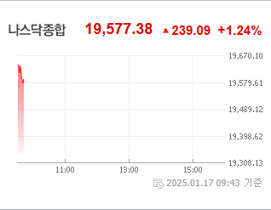
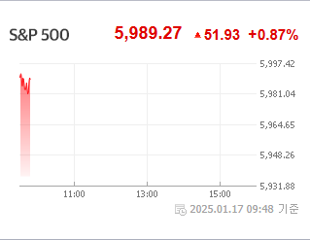
 |  |  | 6 |  | 011700 | 한신기계 | 3,475 | △ 445 | 15% | ▶ | 영업이익(억) |  |  |  | 295
 |  |  | 7 |  | 014915 | 성문전자우 | 5,270 | △ 570 | 12% | ▶ | 외국인비율(%) |  |  |  | 3.91
 |  |  | 8 |  | 003030 | 세아제강지주 | 203,000 | △ 20,200 | 11% | ▶ | PER(배) |  |  |  | 55.52
 |  |  | 9 |  | 008600 | 윌비스 | 746 | △ 68 | 10% | ▶ | ROE(%) |  |  |  | 2.82
 |  |  | 10 |  | 011790 | SKC | 174,500 | △ 15,000 | 9% | ▶ | PBR(배) |  |  |  | 9.24
USD환율 | JPY환율 | EUR환율 | 1 | KOSDAQ | 322780 | 코퍼스코리아 | 993 | ▲ 229 | 30% | ▶
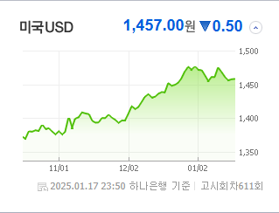
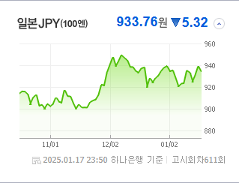
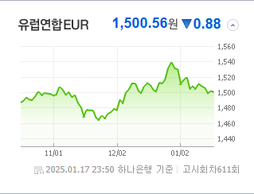
 |  |  | 2 |  | 024830 | 세원물산 | 7,950 | ▲ 1,830 | 30% | ▶ | 종목별 전자공시 |  |  | 오늘의 리포트
 |  |  | 3 |  | 109080 | 옵티시스 | 11,260 | △ 2,160 | 24% | ▶ | 파일명 |  | URL | 구분 | 개수
 |  |  | 4 |  | 106240 | 파인테크닉스 | 2,140 | △ 357 | 20% | ▶ | 주식등의대량보유상황보고서(약식) |  | ▶ | 시황정보 | 19
 |  |  | 5 |  | 417200 | LS머트리얼즈 | 14,810 | △ 2,440 | 20% | ▶ | [기재정정]분기보고서 (2024.09) |  | ▶ | 투자정보 | 13
 |  |  | 6 |  | 351330 | 이삭엔지니어링 | 8,880 | △ 1,350 | 18% | ▶ | [기재정정]반기보고서 (2024.06) |  | ▶ | 종목분석 | 28
WTI | 유가 | 금 | 7 |  | 054090 | 삼진엘앤디 | 1,029 | △ 154 | 18% | ▶ | 현금ㆍ현물배당을위한주주명부폐쇄(기준일)결정 |  | ▶ | 산업분석 | 12
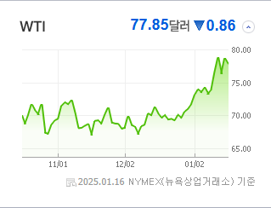
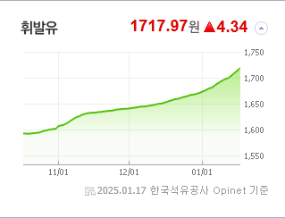
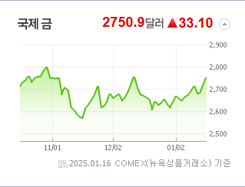
 |  |  | 8 |  | 264660 | 씨앤지하이테크 | 11,770 | △ 1,710 | 17% | ▶ | 주주명부폐쇄기간또는기준일설정 |  | ▶ | 경제분석 | 8
 |  |  | 9 |  | 161580 | 필옵틱스 | 31,050 | △ 4,450 | 17% | ▶ |  |  |  | 경제전망리포트
 |  |  | 10 |  | 025880 | 케이씨피드 | 3,340 | △ 465 | 16% | ▶ |  |  |  | 2024년 11월 경제전망보고서(Indigo Book)_FFFFF.pdf

 | 전일대비
전기장비 | 4.31%
전기유틸리티 | 2.86%
사무용전자제품 | 2.74%
복합유틸리티 | 2.53%
다각화된통신서비스 | 2.38%
비철금속 | 2.22%
항공사 | 2.08%
기계 | 1.94%
가정용기기와용품 | 1.83%
전자장비와기기 | 1.53%
에너지장비및서비스 | 1.41%
문구류 | 1.39%
게임엔터테인먼트 | 1.08%
디스플레이장비및부품 | 1.00%
카드 | 0.87%
호텔,레스토랑,레저 | 0.84%
다각화된소비자서비스 | 0.77%
도로와철도운송 | 0.76%
핸드셋 | 0.74%
석유와가스 | 0.70%
종이와목재 | 0.70%
레저용장비와제품 | 0.63%
무선통신서비스 | 0.52%
화장품 | 0.50%
가구 | 0.49%
창업투자 | 0.44%
가스유틸리티 | 0.40%
업종별 시세 |  |  | 주요 뉴스 |  |  |  |  |  |  |  | 종목별 뉴스공시
 |  |  | 최근 증권 뉴스를 한 문장으로 요약하면, "코스피 반등에도 불구하고 내수 관련 주가는 강달러와 저마진 문제로 동반 하락하였고, 미국의 복수 가상화폐 ETF 쟁탈전이 치열해지는 가운데, MBK와 고려아연의 경영권 분쟁이 계속되어 국민연금의 캐스팅 보트로 관심이 집중되었습니다." |  |  |  |  |  |  |  | 제목 |  |  | URL | 종목명
 |  |  |  |  |  |  |  |  |  |  | 코스피, 외인·기관 순매도에 하락 마감…"2520선은 지켜" |  |  | ▶ | LS에코에너지
 |  |  |  |  |  |  |  |  |  |  | 코스피, 외인·기관 순매도에 하락 마감…"2520선은 지켜" |  |  | ▶ | LS네트웍스
 |  |  |  |  |  |  |  |  |  |  | 머스크 AI개발사 납품 소식에…LS그룹주, 급등 마감[핫종목] |  |  | ▶ | 한전산업
 |  |  | 출처 |  | 제목 |  |  |  |  | URL | 에이프로젠바이오로직스, CDMO 사업 수주 '가시화' |  |  | ▶ | 에이프로젠바이오로직스
 |  |  | 매일경제 |  | “코스피 훈풍이라는데, 내 주식은 역주행”…소비 한파에 얼어붙은 이 종목들 |  |  |  |  | ▶ | 머스크 AI개발사 납품 소식에…LS그룹주, 급등 마감[핫종목] |  |  | ▶ | LS ELECTRIC
 |  |  | 한국경제 |  | 금양, 유상증자 철회…"다른 방식으로 자금 조달" |  |  |  |  | ▶ | [마켓뷰] 트럼프 2기 행정부 출범 앞두고 개미만 샀다… 코스피, 25... |  |  | ▶ | 한신기계
 |  |  | 매일경제 |  | “3번째 가상화폐 ETF 주인공은 나야 나”··· ‘디지털 은’ 라이트코인 도전장 |  |  |  |  | ▶ | [재계 세대교체 빅뱅] 3세 경영 '빅픽처'…독립운영 속 계열분리 포석... |  |  | ▶ | 세아제강지주
 |  |  | 조선비즈 |  | MBK "고려아연 집중투표제, 최윤범 회장 자리 보전에 악용될 것" |  |  |  |  | ▶ | 최신원 전 SK네트웍스 회장, 2심서 징역 2년6개월 법정구속(종합) |  |  | ▶ | SKC
 |  |  | 조선비즈 |  | 국민연금, 고려아연 경영권 분쟁서 최윤범 손 들어줘…이제 가처분 ·외국인에 쏠리는 눈 |  |  |  |  | ▶ | 코스피, 외인·기관 순매도에 하락 마감…"2520선은 지켜" |  |  | ▶ | 코퍼스코리아
 |  |  | 비즈워치 |  | 국민연금, 최윤범 회장에 힘 보탰다...고려아연 집중투표제 '찬성' |  |  |  |  | ▶ | 코스피, 외인·기관 순매도에 하락 마감…"2520선은 지켜" |  |  | ▶ | 세원물산
 |  |  | 아이뉴스24 |  | 427조 적립금?미래에셋증권 돌풍·삼성증권 약진['24 퇴직연금] |  |  |  |  | ▶ | 기업공시[1월 16일] |  |  | ▶ | 파인테크닉스
 |  |  | 이데일리 |  | 국민연금, 고려아연 주총 앞두고 '최윤범 회장' 손 들어줬다 |  |  |  |  | ▶ | LS전선 자회사' LS머트리얼즈, 신재생·AI 데이터센터 전력 안정화... |  |  | ▶ | LS머트리얼즈
 |  |  | 매일경제 |  | K증시 훈풍부는데 … 내수株 신저가 속출 |  |  |  |  | ▶ | 트럼프 취임 전 한국주식 팔았다…"미 수주 기대" 주가 뛴 종목도 |  |  | ▶ | 씨앤지하이테크
 |  |  | 매일경제 |  | 아이폰, 중국서 3위로 밀려 시총1위 애플 '시련의 계절' |  |  |  |  | ▶ | 트럼프 취임 전 한국주식 팔았다…"미 수주 기대" 주가 뛴 종목도 |  |  | ▶ | 필옵틱스
 |  |  | 서울경제 |  | 삼성 주가 떨어지면 임원 실질성과급도 줄어…실적 제고·밸류업 강화 '다중포석' |  |  |  |  | ▶
 |  |  | 한국경제 |  | 독감·폭설에 힘 못쓰는 보험株 |  |  |  |  | ▶
 |  |  | 한국경제 |  | "10년 뒤 짭짤하겠네"…50대 직장인 돈 싸들고 간 곳이 |  |  |  |  | ▶
 |  |  | 조선비즈 |  | 최윤범 손 들어준 ‘캐스팅 보트’ 국민연금… 집중투표제 도입 찬성키로 |  |  |  |  | ▶
 |  |  | 한국경제TV |  | 커버드콜ETF에 6조 돈뭉치…미배당 완결판 출격 [미다스의 손] |  |  |  |  | ▶
 |  |  | 이데일리 |  | LG화학, 회사채 수요예측서 1.6조 모아…아쉬운 금리[마켓인] |  |  |  |  | ▶

